Formulaire_F1
 | Commande |  |  |  | Demande de prix |  |  |  |  |  |  |  |  | Client

Délai de livraison souhaitée: |  |  |  |  |  |  |  |  |  |  | sem.

Date: |  |  |  | Signature: |  |  |  |  |  |  |  |  |  | Référence:

Tablettes de fenêtre
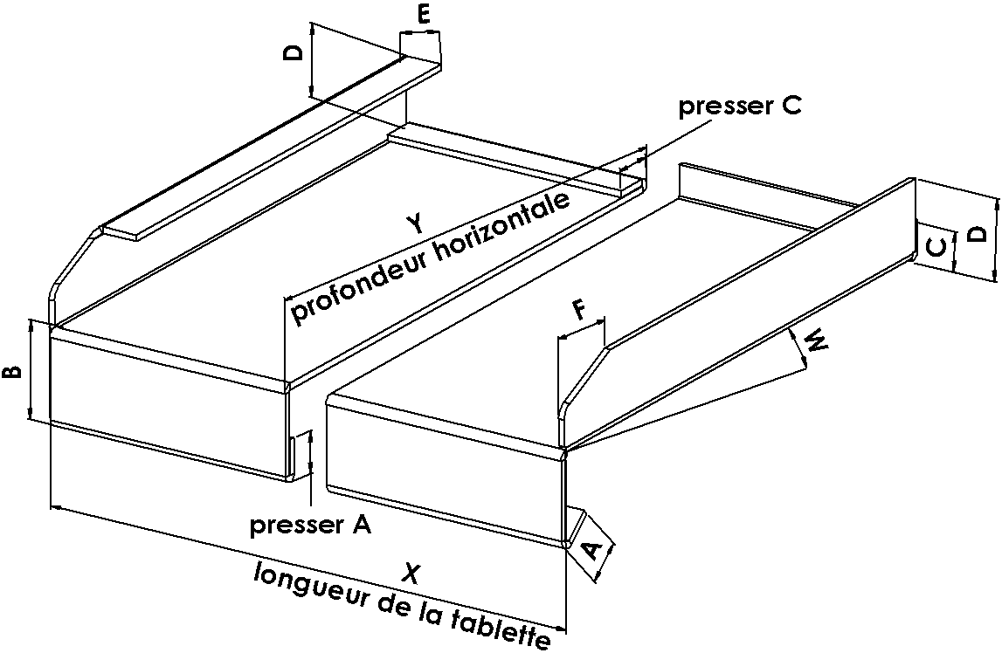

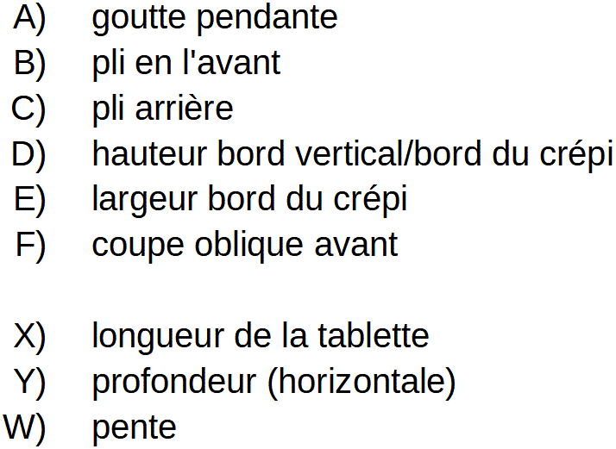

Matérial |  |  |  |  |  |  |  |  | Thermolaqué par poudrage en:
 |  |  | Alu brut #2mm |  |  |  |  |  |  | RAL |  |  |  |  | NCS
 |  |  | Alu eloxé #2mm
 |  |  | Alu thermolaqué par poudrage #2mm |  |  |  |  |  |  | Autres couleurs:
 |  |  | Alu grain d'orge #2/2.5mm
 |  |  | Acier galvanisé #2mm
 |  |  | autre épaisseur: |  |  |  |  | mm

Isolation

 |  | Isolation thermique |  |  |  |  |  |  |  |  |  |  | Insonorisation
 |  |  |  |  |  |  | polystirène |  |  |  |  |  |  |  |  | bande bitumineuse collé
 |  |  |  |  |  |  | XPS extrudé |  |  |  |  |  |  |  |  | Antirésonance
 |  |  |  |  |  |  | collé pleine surface
 |  |  |  |  |  |  | avec coupe oblique

Fixation

 | Système 1 |  |  |  |  | Système 2 |  |  |  |  |  | Système 3 |  |  |  | Système 4
 | (fourni par le poseur) |  |  |  |  | (ancre pliable) |  |  |  |  | (boulon fileté soudé) |  |  |  |  | (bande alu ou acier pliée,
 |  |  |  |  |  |  |  |  |  |  |  |  |  |  |  | à fixer sur la mur)

Adresse |  |  |  |  |  |  |  |  |  |  |  |  |  |  | Tel. : |  | 027 922 09 09
Kantonsstrasse 350 |  |  |  |  |  |  |  |  |  |  |  |  |  |  | Fax. : |  | 027 922 09 08
3900 Brig-Gamsen |  |  |  |  |  |  |  |  |  |  |  |  |  |  | E-Mail : |  | info@sicoag.ch
 |  |  |  |  |  |  |  |  |  |  |  |  |  |  | Homepage : |  | www.sicoag.ch

Formulaire_F2
Tableau de simensions pour tablettes de fenêtre (Dimensions directement dans les champ marqués)

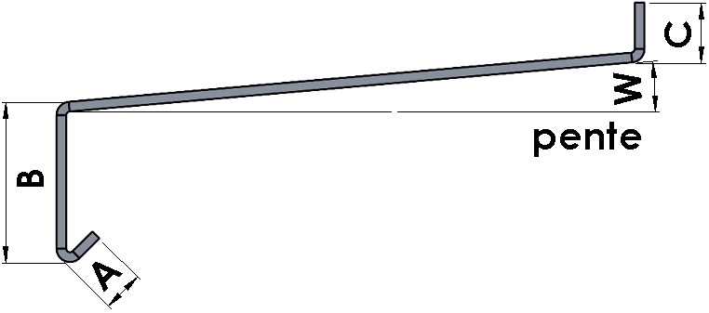

Pos | Client |  | Longueur X | Profondeur Y | Bord g |  | Bord d | goutte pendante pressé | pli pressé | isolation epaisseur | isolation largeur | coupe oblique |  | Quantité | Remarques
1
2
3
4
5
6
7
8
9
10
11
12
13
14
15
16
17
18
19
20

! Tous les dimensions extérieures et en millimètres !

 |  | Encoche au milieu |  |  |  | Encoche g / d |  |  |  |  |  |  | Dilatation
 |  | Découpe de poteau |  |  |  | Découpe de poteau |  |  |  |  |  |  | Tablettes de plus que 3000mm
 |  | bord de raccord |  |  |  | bord de raccord |  |  |  |  |  |  | sont dilatées

Formes individuelles, raccordements et onglets sont faisable sur demande!

Adresse |  |  |  |  |  |  |  |  |  |  |  |  | Tel. : |  |  | 027 922 09 09
Kantonsstrasse 350 |  |  |  |  |  |  |  |  |  |  |  |  | Fax. : |  |  | 027 922 09 08
3900 Brig-Gamsen |  |  |  |  |  |  |  |  |  |  |  |  | E-Mail : |  |  | info@sicoag.ch
 |  |  |  |  |  |  |  |  |  |  |  |  | Homepage : |  |  | www.sicoag.ch

